关系图
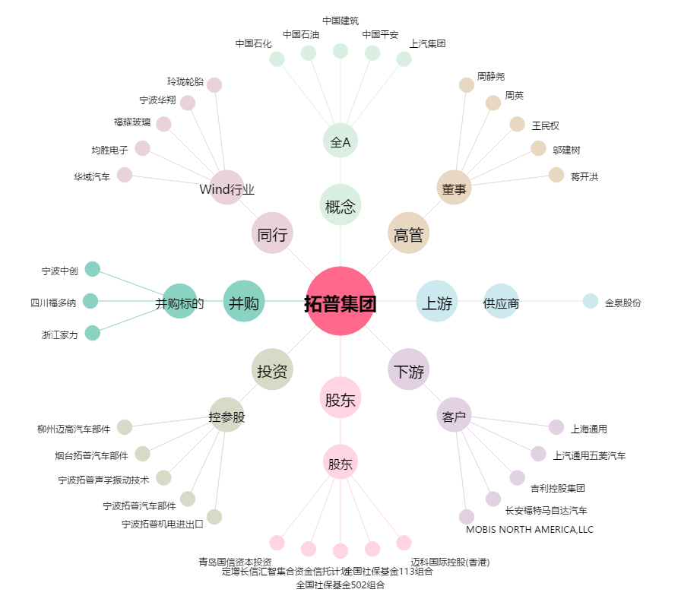
拓普集团[601689.SH] - 关系概览图

